4.processing
初期化処理

・DBオブジェクトを下記の通りに初期化する
 | Server：localhost
 | ID：teco
 | PW：teco

・DBオブジェクトの初期化が失敗した場合、"問題が発生しました。管理者に問い合わせをお願いします"のエラーメッセージを表示する

・ログインボタンにイベントを追加する
 | 内部関数：Login()

2.閉じる

・DBオブジェクトを破棄する

・本画面を閉じる

5.ログイン

・IDのValidationチェックを行う
内部関数：ChatId()

 | ■チェック成功の場合
 | ・何もしない

 | ■チェック失敗の場合
 | ・"IDは10桁以内の英大小文字もしくは数字で入力してください"のエラーメッセージを表示し、処理を終了する

・パスワードのValidationチェックを行う
内部関数：ChatPw()

 | ■チェック成功の場合
 | ・何もしない

 | ■チェック失敗の場合
 | ・"パスワードは8〜14桁の英大小文字もしくは数字で入力してください"のエラーメッセージを表示し、処理を終了する

・下記のSQLでをUSER-TABLEの件数を取得する
 | SELECT COUNT(*) FROM USER-TABLE WHERE ID = '入力したID' AND PW = '入力したPW' AND MODE = '管理者'

 | ■件数が1の場合
 | ・チャット管理画面に遷移する
 | 内部関数：ChatMain()

 | ■上記以外
 | ・"ID、PWが間違いました"のエラーメッセージを表示する

内部関数：ChatId()
 |  | 引数：入力したID(string)
 |  | 戻り値：true(チェックOK)、false(チェックNG)

・文字数が10桁を超えた場合、falseをリターンする

・文字列に数字、英大小文字以外の文字がある場合、falseをリターンする

・trueをリターンする

内部関数：ChatPw()
 |  | 引数：入力したPW(string)
 |  | 戻り値：true(チェックOK)、false(チェックNG)

・文字数が8~14桁でない場合、falseをリターンする

・文字列に数字、英大小文字以外の文字がある場合、falseをリターンする

・trueをリターンする

内部関数：ChatMain()

・画面番号を下記のSQLで取得する
 | SELECT DispNo FROM DispInfo WHERE Name = 'チャット管理'

 | ■取得できない場合
 | "問題が発生しました。管理者に問い合わせをお願いします"のエラーメッセージを表示し、処理を終了する

・画面を表示する
 | 共通関数：ChatByDispNo()

5.TTL-0001
 |  | Function Design

 |  |  |  |  |  |  |  |  |  |  |  |  | Screen ID |  |  |  | TTL-0001

 |  |  |  |  |  |  |  |  |  |  |  |  | 大分類 |  |  |  | login

 |  |  |  |  |  |  |  |  |  |  |  |  | 中分類 |  |  |  | login

 |  |  |  |  |  |  |  |  |  |  |  |  | Page Title |  |  |  | login画面

 | Flowchart

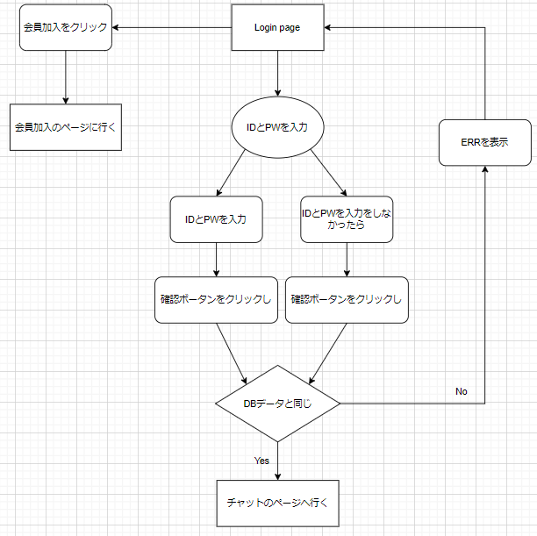

 | 予約
 | [INPUT] ID入力
 | [INPUT] PW入力
 | [Button] 会員加入ボータン
 | [Button] 確認ボータン

 | Policy

 | 大分類 |  |  | 中分類 |  | 内容 |  |  |  |  |  |  |  |  |  |  |  |  |  |  | 備考
 | Login画面 |  |  | タイトル |  | ・デフォルトで「本チャット」を表示
 |  |  |  | 閉じる |  | ・デフォルトで「閉じるクリックし」画面が閉じる
 |  |  |  | [INPUT] ID入力 |  | ・デフォルトで「空きスペース」を表示
 |  |  |  |  |  | ・デフォルトの「クリックしフォーカスを持つ」フォーカスした時入力ができる
 |  |  |  |  |  | ・デフォルトの「別の部分をクリックし」フォーカスを忘れて入力が不可能
 |  |  |  | [INPUT] PW入力 |  | ・デフォルトで「空きスペース」を表示
 |  |  |  |  |  | ・デフォルトの「クリックしフォーカスを持つ」フォーカスした時入力ができる
 |  |  |  |  |  | ・デフォルトの「別の部分をクリックし」フォーカスを忘れて入力が不可能
 |  |  |  | [Button] 会員加入ボータン |  | ・クリックし会員加入ページで行く
 |  |  |  | [Button] 確認ボータン |  | ・クリックしIDとPWがDATAと一致したらチャットのページに行く
 |  |  |  |  |  | ・クリックしIDとPWがDATAと一致しなったらERRを表示
 |  |  |  |  |  | ・クリックしIDのDATAが一致しなったらERRを表示
 |  |  |  |  |  | ・クリックしPWのDATAが一致しなったらERRを表示

 | Permission

 | 大分類 |  |  | 中分類 |  | 使用者 |  |  |  | Select |  | Update |  |  | Delete |  |  | Create |  | 備考
 | Login画面の 会員情報接近 |  |  | [Input] ID入力 [Input] PW入力 [Button] 会員加入ボータン [Button] 確認ボータン |  | 管理者 |  |  |  | ○ |  | X |  |  | X |  |  | X

 |  |  |  |  |  | 顧客 |  |  |  | ○ |  | X |  |  | X |  |  | X

 | UI Design

Page Title |  |  | 本チャット - Login |  |  |  |  | Screen ID |  |  | TTL-0001 |  |  | Author |  | 文住現 |  |  | Description
Screen Path |  |  | Login |  |  |  |  |  |  |  |  |  |  | Date |  | 2023. 05. 10 |  |  | 1 | タイトルを表示
 |  |  |  | Login |  |  |  |  |  |  |  |  |  |  |  |  |  |  | 2 | 閉じる
 |  |  |  |  |  |  |  |  |  |  |  |  |  |  |  |  |  |  | 3 | ID入力
①タイトル ②閉じる ③ID入力 ④PW入力 ⑤会員加入ボータン ⑥確認ボータン |  |  |  |  |  |  |  |  |  |  |  |  |  |  |  |  |  |  | 4 | PW入力
 |  |  |  |  |  |  |  |  |  |  |  |  |  |  |  |  |  |  | 5 | 会員加入ボータン
 | 本チャット - Login |  |  |  |  |  |  |  |  |  |  |  |  |  |  |  |  | Ｘ | 6 | 確認ボータン
1
2
 |  |  |  |  |  |  |  |  |  |  |  |  |  |  |  |  |  |  | 7
 |  |  |  |  |  |  |  |  |  |  |  |  |  |  |  |  |  |  | 8
 |  |  |  |  |  | Login |  |  |  |  |  |  |  |  |  |  |  |  | 9
3
 |  |  |  |  |  |  |  |  |  |  |  |  |  |  |  |  |  |  | 10
 |  |  |  |  |  |  |  |  |  |  |  |  |  |  |  |  |  |  | 11
 |  |  |  |  |  |  |  |  |  |  |  |  |  |  |  |  |  |  | 12
 |  |  |  |  | ID |  | :
4
 |  |  |  |  |  |  |  |  |  |  |  |  |  |  |  |  |  |  | Check Point

5
6
 |  |  |  |  | PW |  | :

会員加入
確認
 |  |  |  |  |  |  |  |  |  |  |  |  |  |  |  |  |  |  | Related ID
 |  |  |  |  |  |  |  |  |  |  |  |  |  |  |  |  |  |  | TTL-0001

 | Validation

 | 必修入力項目
 | No. |  | 状況 |  |  |  |  |  | メッセージ |  |  |  |  |  |  | 処理シナリオ
 | 1 |  | IDを長くて入力する |  |  |  |  |  | 数字及び英小、大文字のみ入力可能10桁まで入力可能 |  |  |  |  |  |  | ERRを表示する
 | 2 |  | 特殊文字が入力する |  |  |  |  |  | 数字及び英小、大文字のみ入力可能10桁まで入力可能 |  |  |  |  |  |  | ERRを表示する
 | 3 |  | PWが８－１４文字がないなら |  |  |  |  |  | 8～14桁の文字を入力可能 数字及び英小、大文字のみ入力可能 |  |  |  |  |  |  | ERRを表示する
 | 4
 | 5
 | 6
 | 7
 | 8
 | 9
 | 10
 | 11

 | 有効性チェック
 | No. |  | 状況 |  |  |  |  |  | メッセージ |  |  |  |  |  |  | 処理シナリオ
 | 1 |  | 入力した値がない場合はアラーム表示 |  |  |  |  |  | ID、PWが間違いました |  |  |  |  |  |  | ERRを表示する
 | 2
 | 3
 | 4
 | 5

6.TTL-1001
 |  | Function Design

 |  |  |  |  |  |  |  |  |  |  |  |  | Screen ID |  |  |  | TTL-1001

 |  |  |  |  |  |  |  |  |  |  |  |  | 大分類 |  |  |  | 会員加入

 |  |  |  |  |  |  |  |  |  |  |  |  | 中分類 |  |  |  | 会員加入

 |  |  |  |  |  |  |  |  |  |  |  |  | Page Title |  |  |  | 会員加入画面

 | Flowchart

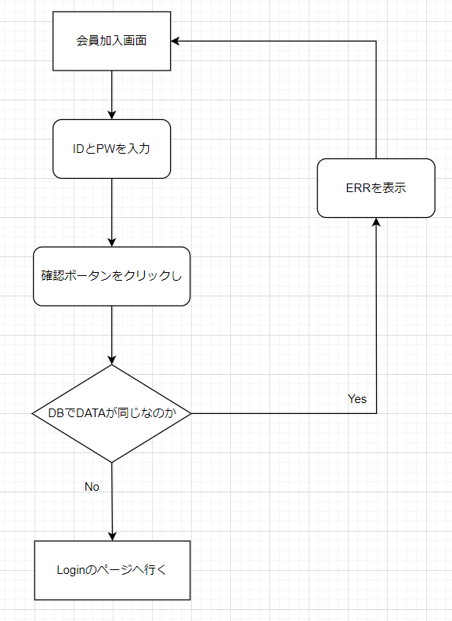

 | 予約
 | [INPUT] ID入力
 | [INPUT] PW入力
 | [Button] 会員加入ボータン

 | Policy

 | 大分類 |  |  | 中分類 |  | 内容 |  |  |  |  |  |  |  |  |  |  |  |  |  |  | 備考
 | 会員加入画面 |  |  | タイトル |  | ・デフォルトで「本チャット」を表示
 |  |  |  | 閉じる |  | ・デフォルトで「閉じるクリックし」画面が閉じる
 |  |  |  | [INPUT] ID入力 |  | ・デフォルトで「空きスペース」を表示
 |  |  |  |  |  | ・デフォルトの「クリックしフォーカスを持つ」フォーカスした時入力ができる
 |  |  |  |  |  | ・デフォルトの「別の部分をクリックし」フォーカスを忘れて入力が不可能
 |  |  |  | [INPUT] PW入力 |  | ・デフォルトで「空きスペース」を表示
 |  |  |  |  |  | ・デフォルトの「クリックしフォーカスを持つ」フォーカスした時入力ができる
 |  |  |  |  |  | ・デフォルトの「別の部分をクリックし」フォーカスを忘れて入力が不可能
 |  |  |  | [Button] 確認ボータン |  | ・クリックしIDとPWがDATAの中でいないならLoginのページに行く
 |  |  |  |  |  | ・クリックしIDとPWがDATAの中であったらERRを表示
 |  |  |  |  |  | ・クリックしIDが10桁以上ならERRを表示
 |  |  |  |  |  | ・クリックしPWが8 - 12桁じゃなかったららERRを表示

 | Permission

 | 大分類 |  |  | 中分類 |  | 使用者 |  |  |  | Select |  | Update |  |  | Delete |  |  | Create |  | 備考
 | 会員加入画面の 会員情報接近 |  |  | [Input] ID入力 [Input] PW入力 [Button] 確認ボータン |  | 管理者 |  |  |  | X |  | X |  |  | X |  |  | ○

 |  |  |  |  |  | 顧客 |  |  |  | X |  | X |  |  | X |  |  | ○

 | UI Design

Page Title |  |  | 本チャット - 会員加入 |  |  |  |  | Screen ID |  |  | TTL-1001 |  |  | Author |  | 文住現 |  |  | Description
Screen Path |  |  | 会員加入 |  |  |  |  |  |  |  |  |  |  | Date |  | 2023. 05. 10 |  |  | 1 | タイトルを表示
 |  |  |  | 会員加入 |  |  |  |  |  |  |  |  |  |  |  |  |  |  | 2 | 閉じる
 |  |  |  |  |  |  |  |  |  |  |  |  |  |  |  |  |  |  | 3 | ID入力
①タイトル ②閉じる ③ID入力 ④PW入力 ⑤確認ボータン |  |  |  |  |  |  |  |  |  |  |  |  |  |  |  |  |  |  | 4 | PW入力
 |  |  |  |  |  |  |  |  |  |  |  |  |  |  |  |  |  |  | 5 | 確認ボータン
 | 本チャット - 会員加入 |  |  |  |  |  |  |  |  |  |  |  |  |  |  |  |  | Ｘ | 6
1
2
 |  |  |  |  |  |  |  |  |  |  |  |  |  |  |  |  |  |  | 7
 |  |  |  |  |  |  |  |  |  |  |  |  |  |  |  |  |  |  | 8
 |  |  |  |  |  | 会員加入 |  |  |  |  |  |  |  |  |  |  |  |  | 9
3
 |  |  |  |  |  |  |  |  |  |  |  |  |  |  |  |  |  |  | 10
 |  |  |  |  |  |  |  |  |  |  |  |  |  |  |  |  |  |  | 11
 |  |  |  |  |  |  |  |  |  |  |  |  |  |  |  |  |  |  | 12
 |  |  |  |  | ID |  | :
4
 |  |  |  |  |  |  |  |  |  |  |  |  |  |  |  |  |  |  | Check Point

５
 |  |  |  |  | PW |  | :

確認
 |  |  |  |  |  |  |  |  |  |  |  |  |  |  |  |  |  |  | Related ID
 |  |  |  |  |  |  |  |  |  |  |  |  |  |  |  |  |  |  | TTL-1001

 | Validation

 | 必修入力項目
 | No. |  | 状況 |  |  |  |  |  | メッセージ |  |  |  |  |  |  | 処理シナリオ
 | 1 |  | IDを長くて入力する |  |  |  |  |  | 数字及び英小、大文字のみ入力可能10桁まで入力可能 |  |  |  |  |  |  | ERRを表示する
 | 2 |  | 特殊文字が入力する |  |  |  |  |  | 数字及び英小、大文字のみ入力可能10桁まで入力可能 |  |  |  |  |  |  | ERRを表示する
 | 3 |  | PWが８－１４文字がないなら |  |  |  |  |  | 8～14桁の文字を入力可能 数字及び英小、大文字のみ入力可能 |  |  |  |  |  |  | ERRを表示する
 | 4
 | 5
 | 6
 | 7
 | 8
 | 9
 | 10
 | 11

 | 有効性チェック
 | No. |  | 状況 |  |  |  |  |  | メッセージ |  |  |  |  |  |  | 処理シナリオ
 | 1 |  | 入力した値がない場合はアラーム表示 |  |  |  |  |  | ID、PWが間違いました |  |  |  |  |  |  | ERRを表示する
 | 2
 | 3
 | 4
 | 5

7.TTL-2001
 |  | Function Design

 |  |  |  |  |  |  |  |  |  |  | Screen ID |  |  |  | TTL-1001

 |  |  |  |  |  |  |  |  |  |  | 大分類 |  |  |  | チャット

 |  |  |  |  |  |  |  |  |  |  | 中分類 |  |  |  | チャット

 |  |  |  |  |  |  |  |  |  |  | Page Title |  |  |  | チャット画面

 | Flowchart

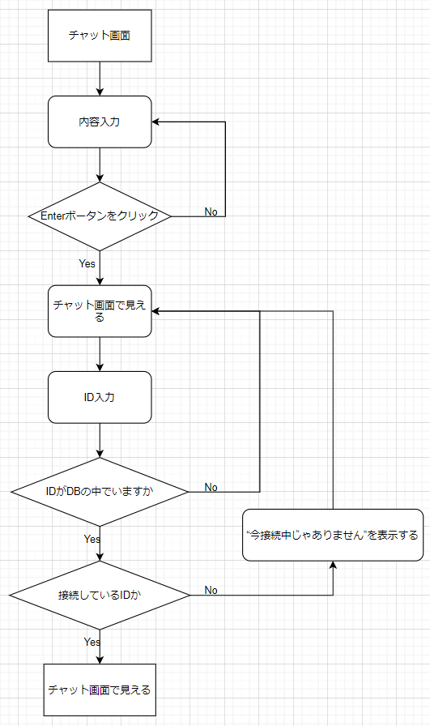

 | 予約
 | [INPUT] ID入力
 | [Button] ID確認ボータン
 | [INPUT] 内容入力
 | [Button] Enterボータン
 | [Field] チャット画面

 | Policy

 | 大分類 |  |  | 中分類 | 内容 |  |  |  |  |  |  |  |  |  |  |  |  |  | 備考
 | Login画面 |  |  | タイトル | ・デフォルトで「本チャット」を表示
 |  |  |  | 閉じる | ・デフォルトで「閉じるクリックし」画面が閉じる
 |  |  |  | [INPUT] ID入力 | ・デフォルトで「空きスペース」を表示
 |  |  |  |  | ・デフォルトの「クリックしフォーカスを持つ」フォーカスした時入力ができる
 |  |  |  |  | ・デフォルトの「別の部分をクリックし」フォーカスを忘れて入力が不可能
 |  |  |  | [Button] ID確認ボータン | ・デフォルトで「ID確認」を表示
 |  |  |  |  | ・クリックしdBでIDを探す
 |  |  |  | [INPUT] 内容入力 | ・デフォルトで「空きスペース」を表示
 |  |  |  |  | ・デフォルトの「クリックしフォーカスを持つ」フォーカスした時入力ができる
 |  |  |  |  | ・デフォルトの「別の部分をクリックし」フォーカスを忘れて入力が不可能
 |  |  |  | [Button] Enterボータン | ・デフォルトで「Enter」を表示
 |  |  |  |  | ・クリックし内容入力した内容をチャット画面で転送
 |  |  |  | [Field]チャット画面 | ・デフォルトで「空きスペース」を表示
 |  |  |  |  | ・参賀した全員に内容を見せてもらう
 |  |  |  |  | ・耳打ちの内容は送り手と受け手しかに見ないんです

 | Permission

 | 大分類 |  |  | 中分類 | 使用者 |  |  | Select |  | Update |  |  | Delete |  |  | Create |  | 備考
 | Login画面の 会員情報接近 |  |  | [Button] Enterボータン | 管理者 |  |  | X |  | X |  |  | X |  |  | ○

 |  |  |  |  | 顧客

 |  |  |  | [Button] ID確認ボータン [Field]チャット画面 [Input] ID入力 [Input] 内容入力 | 管理者 |  |  | ○ |  | X |  |  | X |  |  | X

 |  |  |  |  | 顧客

 | UI Design

Page Title |  |  | 本チャット - チャット |  |  | Screen ID |  |  | TTL-2001 |  |  | Author |  | 文住現 |  |  | Description
Screen Path |  |  | チャット |  |  |  |  |  |  |  |  | Date |  | 2023. 05. 11 |  |  | 1 | タイトルを表示
 |  |  |  | 会員加入 |  |  |  |  |  |  |  |  |  |  |  |  | 2 | 閉じる
 |  |  |  |  |  |  |  |  |  |  |  |  |  |  |  |  | 3 | ID入力
①タイトル ②閉じる ③ID入力 ④ID確認ボータン ⑤内容入力 ⑥Enterボータン ⑦チャット画面 |  |  |  |  |  |  |  |  |  |  |  |  |  |  |  |  | 4 | ID確認ボータン
 |  |  |  |  |  |  |  |  |  |  |  |  |  |  |  |  | 5 | 内容入力
 | 本チャット - チャット |  |  |  |  |  |  |  |  |  |  |  |  |  |  | Ｘ | 6 | Enterボータン
1
2
 |  |  |  |  |  |  |  |  |  |  |  |  |  |  |  |  | 7 | チャット画面
 |  |  |  |  |  |  |  |  |  |  |  |  |  |  |  |  | 8
 |  |  |  |  |  |  |  |  |  |  |  |  |  |  |  |  | 9
 |  |  |  |  |  |  |  |  |  |  |  |  |  |  |  |  | 10
 |  |  |  |  |  |  |  |  |  |  |  |  |  |  |  |  | 11
7
 |  |  |  |  |  |  |  |  |  |  |  |  |  |  |  |  | 12

 |  |  |  |  |  |  |  |  |  |  |  |  |  |  |  |  | Check Point

3
4
5
6
 |  |  |  |  |  |  |  |  |  |  |  |  |  |  |  |  | Related ID
 |  |  |  |  |  |  |  |  |  |  |  |  |  |  |  |  | TTL-2001
ID | ： |  |  | ID確認 |  |  |  |  |  |  |  |  |  |  |  | Enter

 | Validation

 | 必修入力項目
 | No. |  | 状況 |  |  |  | メッセージ |  |  |  |  |  |  | 処理シナリオ
 | 1 |  | IDを違って入力する |  |  |  | チャットでにないIDです |  |  |  |  |  |  | ERRを表示する
 | 2 |  | IDの人が接続中じゃないとき |  |  |  | 相手が接続中じゃありません。 |  |  |  |  |  |  | ERRを表示する
 | 3
 | 4
 | 5
 | 6
 | 7
 | 8
 | 9
 | 10
 | 11

 | 有効性チェック
 | No. |  | 状況 |  |  |  | メッセージ |  |  |  |  |  |  | 処理シナリオ
 | 1 |  | 入力した値がない場合はアラーム表示 |  |  |  | 内容を書いてください。 |  |  |  |  |  |  | ERRを表示する
 | 2
 | 3
 | 4
 | 5

8.画面遷移図
 | 対象画面

Login画面
画面
 |  |  | ログイン成功

IDがない場合 |  | 加入が成功

会員加入画面

10. 球状図
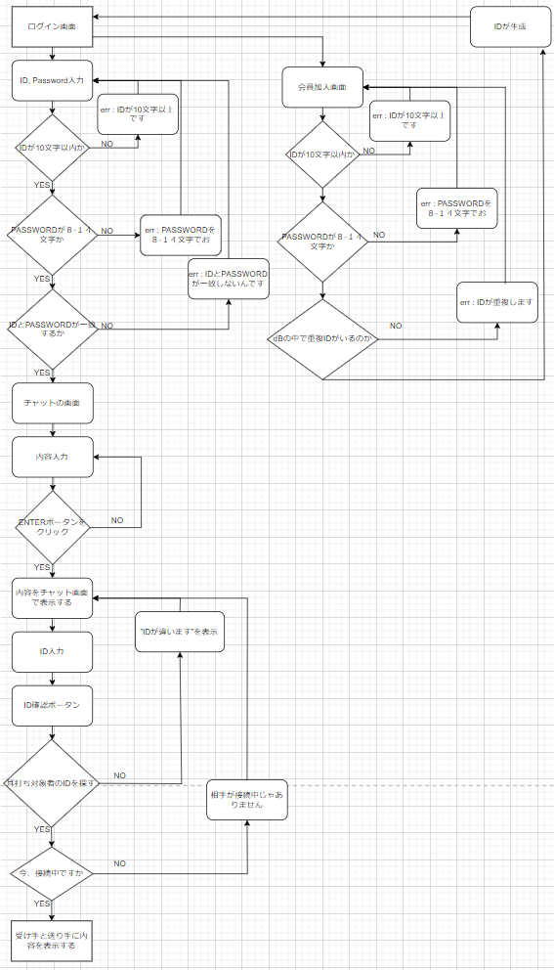
球状図

